求人ナビ申込書
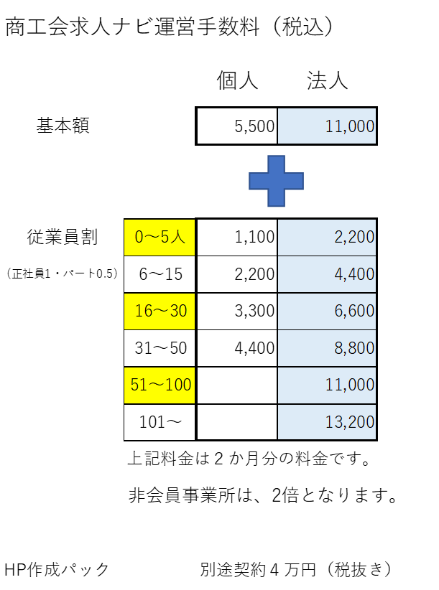
 |  |  |  |  |  |  |  | №
 |  |  |  |  |  |  | 記入日 令和 年 月 日 | 令和 | 年 |  | 月 | 日

 |  | 商工会求人ナビ掲載申込書 |  |  |  |  | （新規・継続）

白岡市 | 商工会長 様

 |  |  |  | フリガナ
 |  |  |  | 事業所名
 |  |  |  | 事業所 | 〒
 |  |  | 申込者 | 所在地
 |  |  |  | 問合せ先 | フリガナ
 |  |  |  |  | 担当者氏名
 |  |  |  |  | 電話
 |  |  |  |  | FAX
 |  |  |  |  | E-mail(ID送付先)
 |  |  |  | 従業員数 |  | 人 | パートアルバイト数 |  |  | 人

当社は、職業安定法等の法令を遵守し商工会求人ナビへの掲載を申し込みます。

１．申し込みにあたり下記の事項を遵守してください。
（ア）公序良俗に反するような募集内容ではないこと。
（イ）募集終了および募集内容等が変更された場合は、速やかに修正・削除等を行うこと。
（ウ）労働条件等は法令に則り明確に提示すること。
（エ）虚偽の表示や誤解を生じさせるような表示はしないこと。
（オ）求職者からの問い合わせには真摯に対応すること。
（カ）求職者の個人情報等の取扱いについては、特段の配慮をすること。

※ 本サイトは、商工会が直接、職業を斡旋・紹介をするものではありません。
※ 本サイトへの掲載には、運営手数料がかかります。
※ 掲載終了後、商工会からのアンケート等（成果など）にご協力ください。

事務局使用欄
 | 申込日 | 年 月 日
 | 運営手数料 円 （ 年 月 日受領済）
 | 裏面 反社会勢力に関する自署確認 □

 | 反社会的勢力に関する確認事項
イ 暴力団、暴力関係企業、総会屋もしくはこれらに準ずる者又はその構成員（以下総称して「反社会的勢力」という）ではないこと
ロ 役員（取締役、執行役、執行役員、監査役又はこれらに準ずる者をいう）が反社会的勢力ではないこと
ハ 従業員（要職ついている者をいう）が反社会的勢力ではないこと
上記に 違反したことが判明した場合には、催告を要することなく直ちに本掲載を解除できるものとする。
当社は、上記条項について該当しないことを誓います。
代表者氏名(自署)

